ENTIDADES NEG
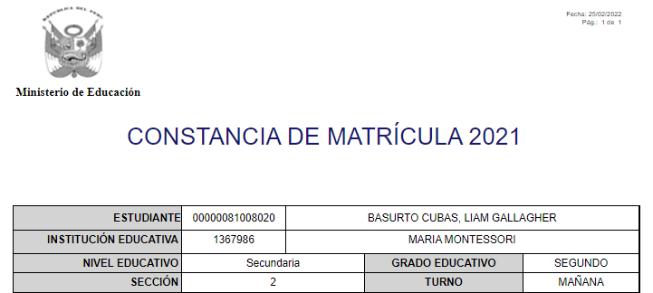
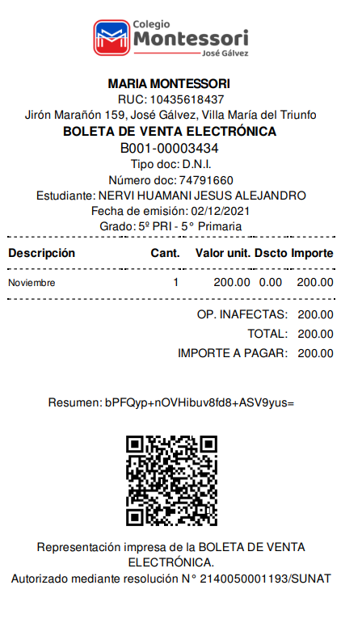
ENTIDAD NEGOCIO
ESTUDIANTE | Nombres | Apellido paterno | Apellido materno | Tipo de documento | Nro documento | Sexo | Fecha nacimiento | Dirección | Lengua materna | Foto
MATRÍCULA | Fecha emisión | Año académico | Estudiante | Código modular | Nombre colegio | Nivel | Grado | Sección | Turno | Apoderado
COMPROBANTE | Nom. comercial | RUC | Domicilio fiscal | Núm. comprobante | Estudiante | Fecha emisión | Grado | Descripción | Cantidad | Valor unitario | Descuento | Importe | Op. inafectas | Total | Importe a pagar

